Лист1
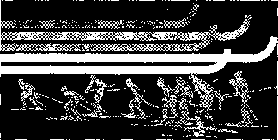

 | Кубок города Иркутска 2016-2017

№ п/п | Ф.И.О. участника | Организация | Очки
 |  |  | I этап | II этап | III этап | IV этап | Чемпионат и первенство | Итого
Юноши 1999-2000 г.р.
1 | Завадский Александр | Шелехов | 50 | 50 |  |  |  | 100
2 | Чегодаев Алексей | Шелехов | 43 | 46 |  |  |  | 89
3 | Григорьев Дмитрий | ДЮСШ 3 | 46 | 38 |  |  |  | 84
4 | Лысенко Данил | ДЮСШ 3 | 40 | 36 |  |  |  | 76
5 | Уланов Анатолий | СОШ 57 | 28 | 40 |  |  |  | 68
6 | Рудых Александр | Молодежный |  | 43 |  |  |  | 43
7 | Шуткин Артём | ДЮСШ 3 | 38 |  |  |  |  | 38
8 | Рыбкин Александр | ДЮСШ 3 | 36 |  |  |  |  | 36
9 | Иконников Никита | Динамо | 34 |  |  |  |  | 34
10 | Митюков Александр | ДЮСШ 3 | 32 |  |  |  |  | 32
11 | Михалёв Семён | ДЮСШ 3 | 30 |  |  |  |  | 30
12 |  |  |  |  |  |  |  | 0
13 |  |  |  |  |  |  |  | 0
Девушки 1999-2000 г.р.
1 | Давыденко Софья | ДЮСШ 3 | 50 | 43 |  |  |  | 93
2 | Чернегова Валентина | Б. речка | 46 | 46 |  |  |  | 92
3 | Рудых Виктория | ДЮСШ 3 | 36 | 40 |  |  |  | 76
4 | Дубенкова Дарья | СОШ 57 | 38 | 36 |  |  |  | 74
5 | Налпина Елена | СОШ 57 | 32 | 38 |  |  |  | 70
6 | Коляденко Екатерина | Б. речка |  | 50 |  |  |  | 50
7 | Шулик Ирина | ДЮСШ 3 | 43 |  |  |  |  | 43
8 | Калышенко Надежда | ДЮСШ-3 | 40 |  |  |  |  | 40
9 | Голенкова Ольга | ДЮСШ 3 | 34 |  |  |  |  | 34
10 | Толстоухова Ангна | СОШ 57 | 30 |  |  |  |  | 30

